关系图
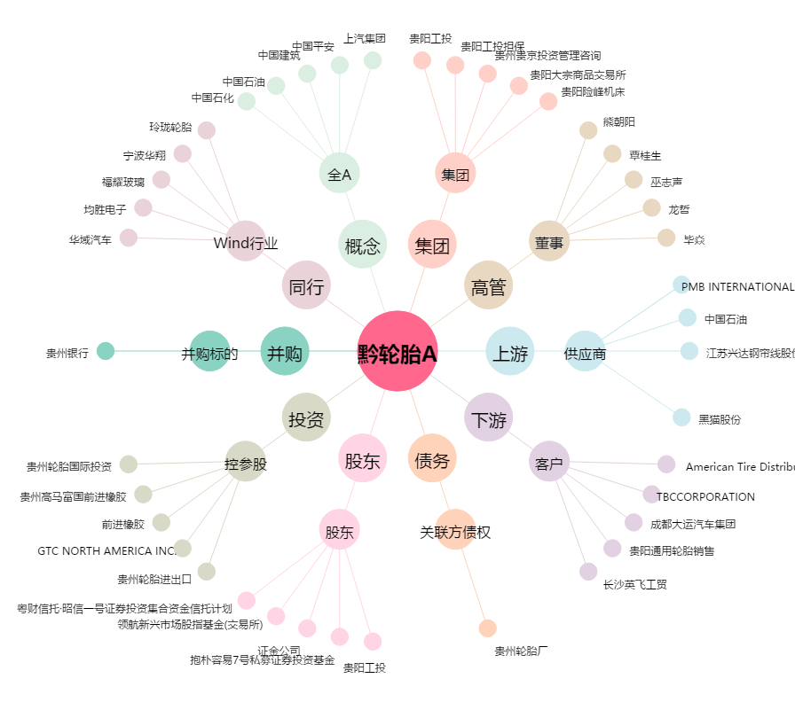
黔轮胎A[000589.SZ] - 关系概览图

